エントリーシート

エントリーシート（このシートのみ各チームへ配布）
大会名称 |  |  |  | 2018/12/12版
この情報は、参加者の管理以外に実況や解説、またWEBページ掲載時に 会社のPRにつながる情報として活用させて戴きます。

チーム情報 | チーム名（会社・団体名も可） |  |  | 協会会員番号
 | チーム紹介
 | 今までの参加実績

 | 参加責任者 | 氏名 |  | 会社・団体名
 |  | 電話番号 |  | 携帯電話番号
 |  | E-MAIL
 | 投手プロフィール | 氏名 |  | 趣味等
 |  | 意気込み
 | 企業・団体の所在地
 | 企業・団体の連絡先 | 電話番号 | E-MAIL |  | URL
 | 企業・団体の得意とする技術
コマに関して の情報 | コマの名前
 | 材 質(下記図参照) | 持ち手 |  | 重り１
 |  | 芯 |  | 重り２
 |  | その他(部位、材質)
 | サイズ(下記図参照) | 幅Φ(mm) | 全長(mm) |  | 重さ(g)
 | 作成期間
 | アピールポイントや 苦労した点

 | 単独の回転時間(秒) |  |  | 回転場所
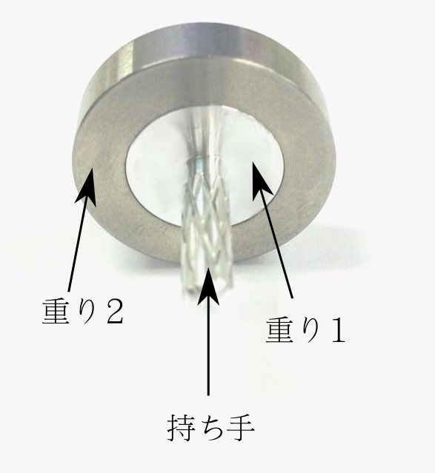
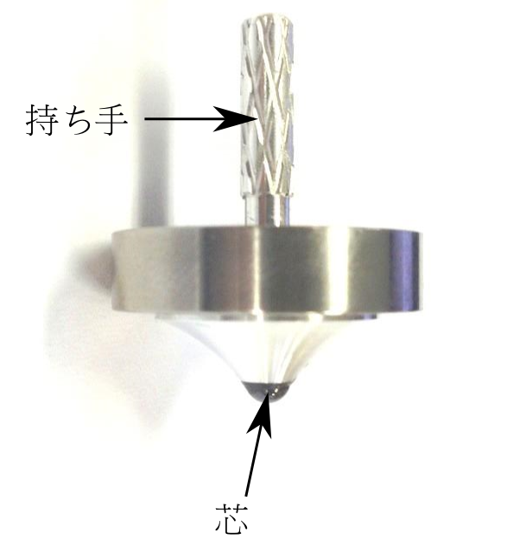
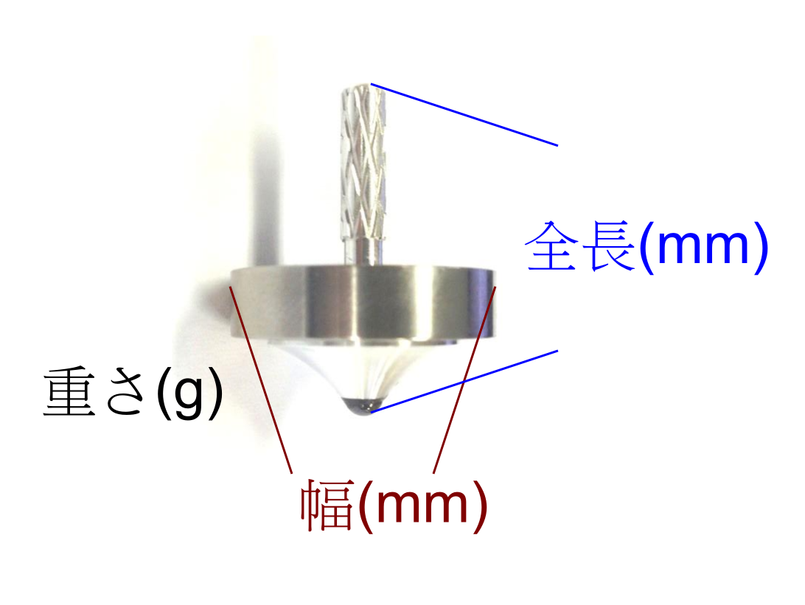

 | ※注意
 | 以下の情報は、大会開催時にチームのご紹介として公開することをご了承ください。 ・チーム名、紹介 ・参加実績 ・投手プロフィール ・チーム（企業）所在地 ・コマの情報
 | ★協会会員（サポータ）登録されていらっしゃる方は会員番号を忘れずに。 無記入の場合ポイントランキングに加算されません。 ★協会会員（サポータ）登録が複数人数の所属する任意団体で出場する場合、その方の氏名を 団体名の後に記載してください。その「団体名＆氏名」でポイントランキングを集計します。 例：千葉県製造業コマ大戦実行委員会（渡邊）

